Hoja1
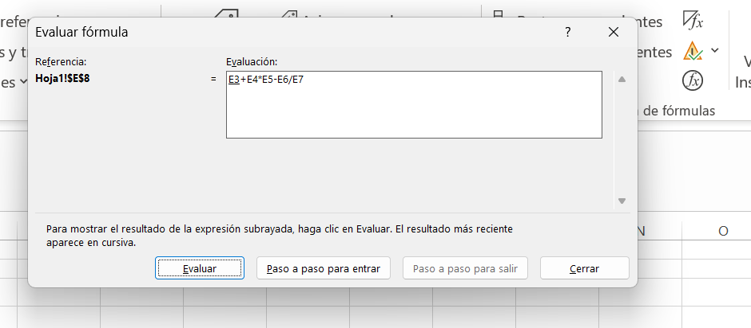
 | Para evalur la fórmula vamos a la pestaña fórmulas y dentro de la cinta de opciones, elegimos este ícono de evaluar fórmula.
15
25
36
15
18
914.16666667

